Mesure
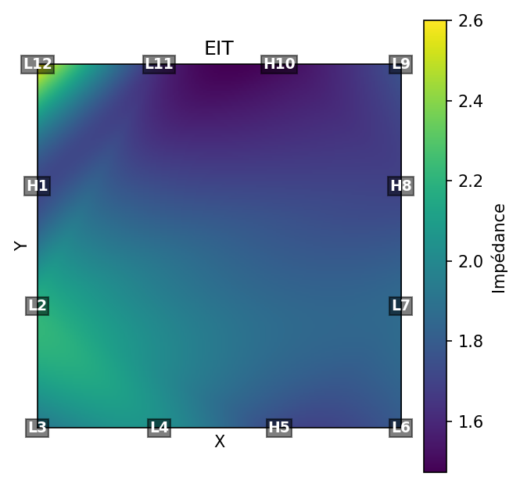
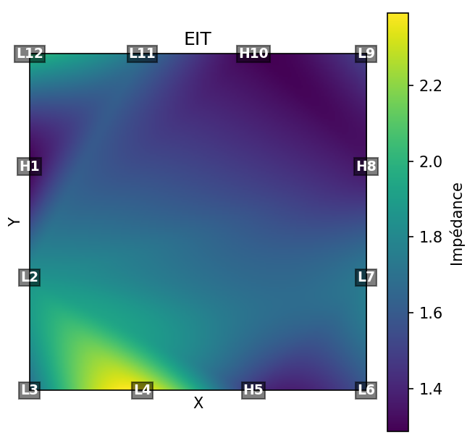
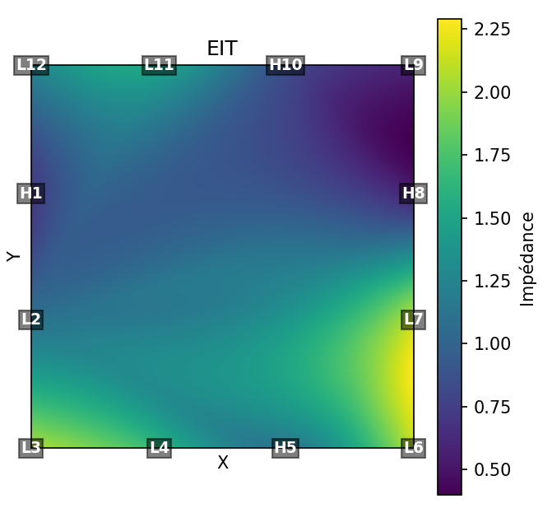
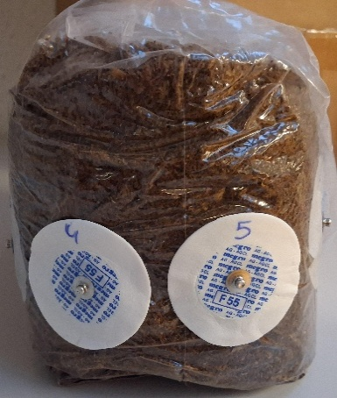
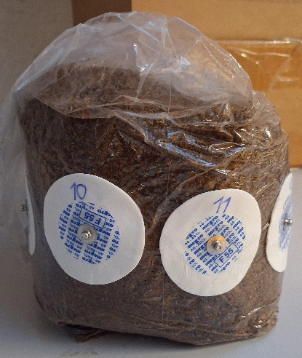
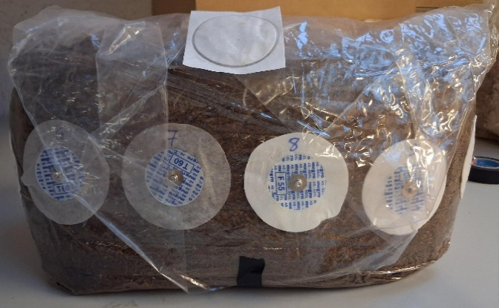
Substrat sans mycelium
Type : electrodes patch / Condition : 19.4°C - 985hPa / Echantillon : 4.02 / Date des mesures : 06.02
Paramètres : 50kHz - 500mV
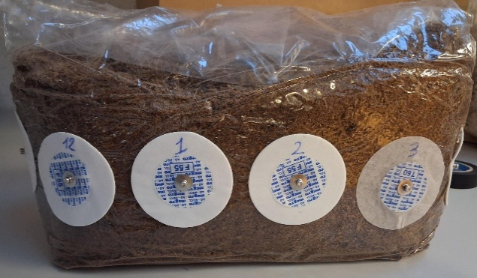
 | H1 | L2 | L3 | L4 | L5 | L6 | L7 | L8 | L9 | L10 | L11 | L12
Impédance (MΩ) |  | 0.745 | 1.33 | 1.02 | 1.43 | 1.7 | 2.15 | 0.62 | 0.51 | 0.84 | 1.37 | 0.9
Phase |  | -78.8 | -64 | -60.8 | -60.7 | -67.7 | -65.5 | -74.2 | -73.8 | -61.3 | -61.6 | -79.7
 | L1 | L2 | L3 | L4 | H5 | L6 | L7 | L8 | L9 | L10 | L11 | L12
Impédance (MΩ) | 1.07 | 1.36 | 2.45 | 2.43 |  | 2.8 | 3.3 | 0.9 | 0.75 | 1.78 | 2.3 | 1.63
Phase | -60.5 | -63.7 | -52.2 | -49.3 |  | -57 | -53.3 | -59.8 | -60 | -47.3 | -53.5 | -54.8
 | L1 | L2 | L3 | L4 | L5 | L6 | L7 | H8 | L9 | L10 | L11 | L12
Impédance (MΩ) | 0.73 | 1.25 | 2.15 | 1.55 | 1.53 | 2.1 | 1.18 |  | 0.378 | 0.77 | 0.9 | 0.83
Phase | -74 | -77.8 | -63 | -60 | -59.5 | -66 | -64 |  | -73.4 | -60 | -60.5 | -78.5
 | L1 | L2 | L3 | L4 | L5 | L6 | L7 | L8 | L9 | H10 | L11 | L12
Impédance (MΩ) | 1.1 | 1.06 | 2.3 | 1.52 | 1.64 | 1.85 | 1.8 | 0.81 | 0.7 |  | 1.41 | 1.72
Phase | -62 | -65.5 | -51 | -51.2 | -57.6 | -55.2 | -52 | -60.4 | -60.8 |  | -49.5 | -65.5
Commentaires | Une pression sur les électrodes a dû être appliquée pour maintenir l'emballage au contact du substrat + Résultat mesures variables (±0.2MΩ)
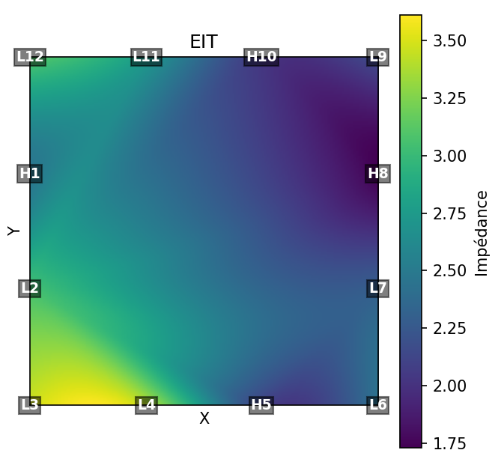

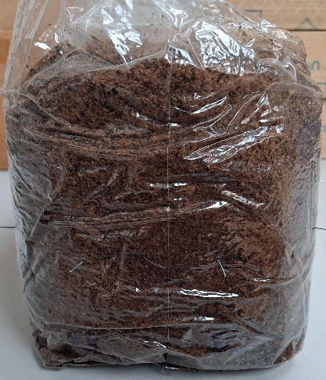
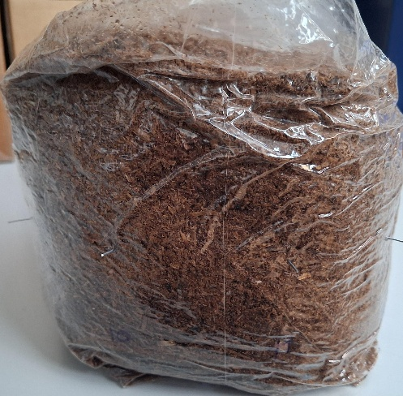
Substrat sans mycelium
Type : electrodes tiges / Condition : 19.2°C - 997hPa / Echantillon : 4.02 / Date des mesures : 09.02
Paramètres : 50kHz - 500mV
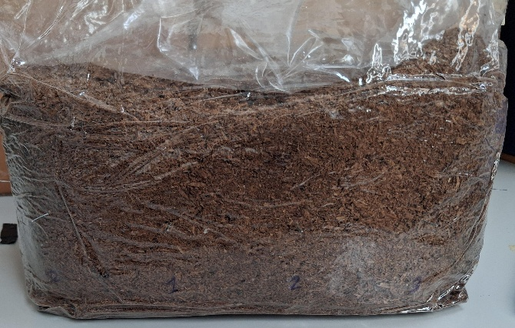
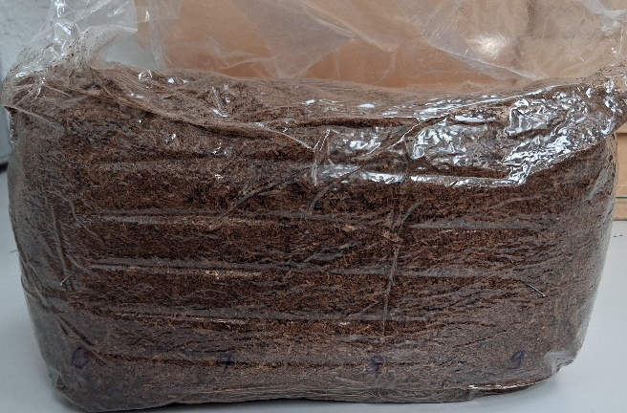
 | H1 | L2 | L3 | L4 | L5 | L6 | L7 | L8 | L9 | L10 | L11 | L12
Impédance (kΩ) |  | 3.6 | 4 | 4.5 | 3.23 | 4.1 | 3.4 | 3.3 | 3.4 | 3.7 | 3.4 | 3.9
Phase |  | 5.5 | -5 | -7.5 | -5.7 | -5.2 | -4.2 | -4.2 | -4.6 | -5 | -4.8 | -5.5
 | L1 | L2 | L3 | L4 | H5 | L6 | L7 | L8 | L9 | L10 | L11 | L12
Impédance (kΩ) | 4.1 | 2.6 | 3 | 3.2 |  | 1.66 | 1.85 | 1.76 | 1.95 | 2.27 | 2.5 | 2.9
Phase | -5.6 | -4.9 | -5.7 | -6.5 |  | -5.8 | -4.8 | -4.6 | -5 | -4.7 | -4.6 | -4.4
 | L1 | L2 | L3 | L4 | L5 | L6 | L7 | H8 | L9 | L10 | L11 | L12
Impédance (kΩ) | 2.85 | 3 | 3.6 | 3 | 2.35 | 1.89 | 1.78 |  | 1.43 | 2.16 | 2.43 | 2.5
Phase | -5.5 | -5.1 | -8.4 | -6.5 | -4.7 | -5 | -4.7 |  | -4.9 | -6.55 | -7 | -7.1
 | L1 | L2 | L3 | L4 | L5 | L6 | L7 | L8 | L9 | H10 | L11 | L12
Impédance (kΩ) | 2.95 | 3 | 3.3 | 2.9 | 2.82 | 2.13 | 2.14 | 1.9 | 1.9 |  | 2.6 | 3.15
Phase | -5.9 | -5.1 | -6.5 | -4.9 | -5.8 | -5.3 | -4.5 | -5.8 | -5.3 |  | -6.8 | -6.6
Commentaires

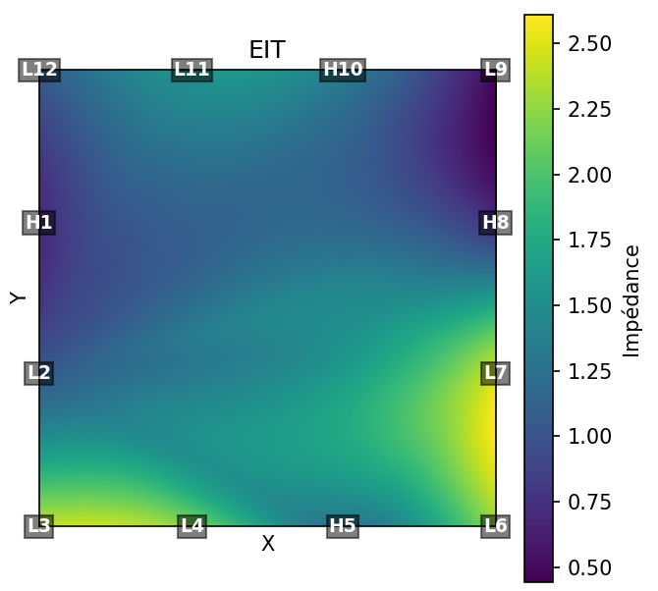

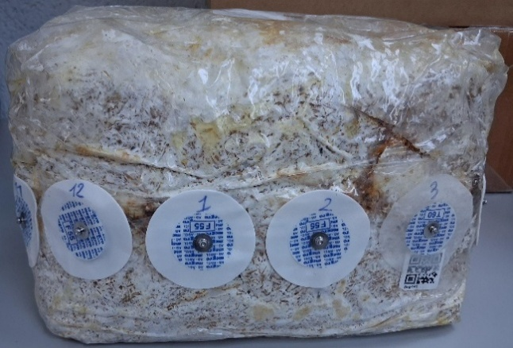
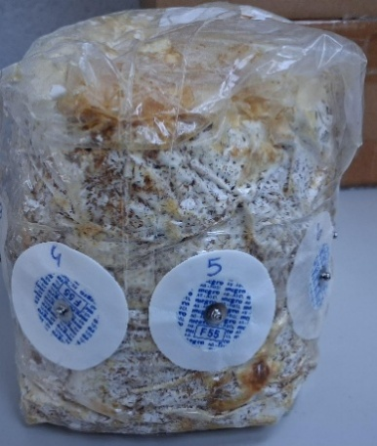
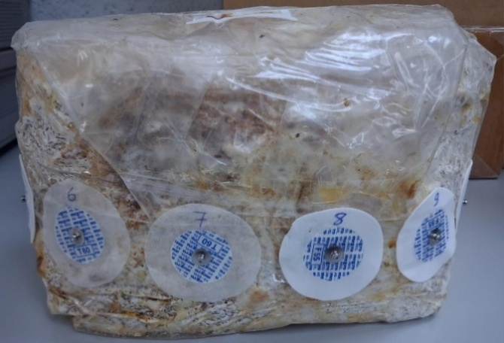
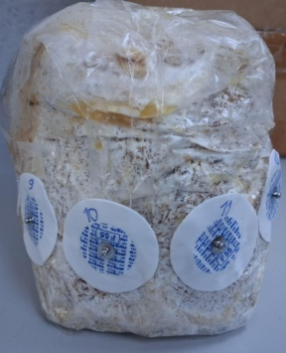
Substrat avec mycelium - après colonisation
Type : electrodes patch / Condition : 19.4°C - 985hPa / Echantillon : 4.02 / Date des mesures : 06.02
Paramètres : 50kHz - 500mV
 | H1 | L2 | L3 | L4 | L5 | L6 | L7 | L8 | L9 | L10 | L11 | L12
Impédance (MΩ) |  | 0.695 | 1.68 | 1.5 | 1.37 | 1.75 | 1.65 | 0.595 | 0.22 | 1.22 | 1.04 | 0.675
Phase |  | -74.6 | -57 | -57 | -57.5 | -65 | -62 | -63.8 | -57.7 | -66.6 | 56.1 | -78.5
 | L1 | L2 | L3 | L4 | H5 | L6 | L7 | L8 | L9 | L10 | L11 | L12
Impédance (MΩ) | 1.15 | 1.31 | 2.84 | 2.4 |  | 2.8 | 3.04 | 1.25 | 0.63 | 2.95 | 2.35 | 1.64
Phase | -60.5 | -66.1 | -55.3 | -50.5 |  | -61.8 | -58.7 | -60.9 | -58 | -51 | -49.8 | -69.7
 | L1 | L2 | L3 | L4 | L5 | L6 | L7 | H8 | L9 | L10 | L11 | L12
Impédance (MΩ) | 0.565 | 0.86 | 2.1 | 2.75 | 1.3 | 1.68 | 1.86 |  | 0.278 | 1.26 | 0.914 | 0.602
Phase | -71.8 | -76.6 | -64 | -61.8 | -60.1 | -68.8 | -67.2 |  | -71.2 | -62.4 | -60.5 | -81.2
 | L1 | L2 | L3 | L4 | L5 | L6 | L7 | L8 | L9 | H10 | L11 | L12
Impédance (MΩ) | 1.1 | 1.3 | 3.04 | 2.07 | 2.5 | 2.9 | 3.3 | 1.2 | 0.8 |  | 2 | 1.32
Phase | -63.8 | -68.5 | -55.3 | -57 | -53 | -59.4 | -58.4 | -62.4 | -62.6 |  | -52.6 | -70.5
Commentaires | Une pression sur les électrodes a dû être appliquée pour maintenir l'emballage au contact du substrat + Résultat mesures variables (±0.2MΩ)

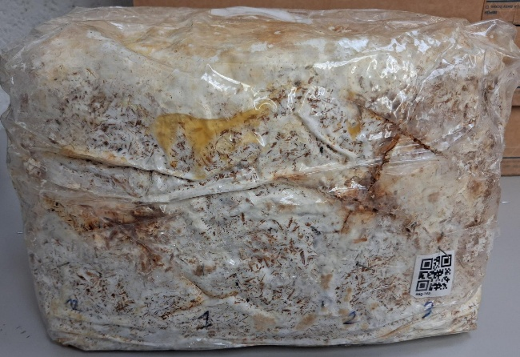
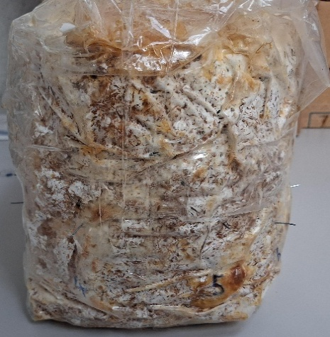
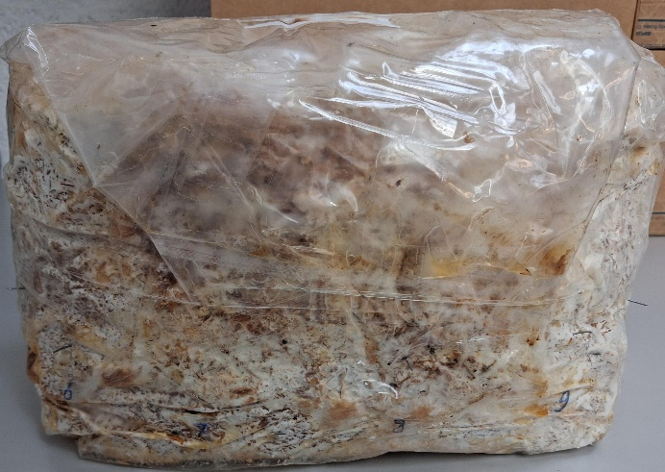
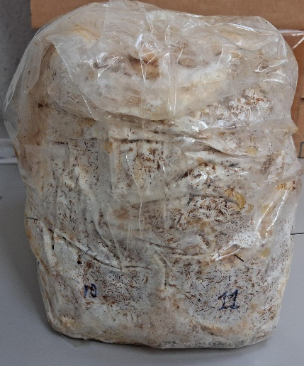
Substrat avec mycelium - après colonisation |  |  |  |  |  |  |  |  |  |  |  |  | Substrat avec mycelium - après colonisation
Type : electrodes tiges / Condition : 19.2°C - 997hPa / Echantillon : 4.02 / Date des mesures : 09.02 |  |  |  |  |  |  |  |  |  |  |  |  | Type : electrodes tiges / Condition : 19.2°C - 997hPa / Echantillon : 4.02 / Date des mesures : 09.02
Paramètres : 50kHz - 500mV |  |  |  |  |  |  |  |  |  |  |  |  | Paramètres : 15kHz - 500mV
 | H1 | L2 | L3 | L4 | L5 | L6 | L7 | L8 | L9 | L10 | L11 | L12 |  | H1 | L2 | L3 | L4 | L5 | L6 | L7 | L8 | L9 | L10 | L11 | L12
Impédance (kΩ) |  | 1.45 | 1.46 | 1.96 | 1.79 | 1.47 | 1.55 | 1.65 | 1.45 | 1.55 | 1.47 | 1.68 | Impédance (kΩ) |  | 1.86 | 1.73 | 1.9 | 1.96 | 1.73 | 1.75 | 2.24 | 1.72 | 1.8 | 1.58 | 2.73
Phase |  | -4.11 | -3.85 | -4.25 | -4.65 | -3.8 | -4.1 | -4.6 | -4.25 | -4.15 | -3.9 | -4.5 | Phase |  | -8.25 | -8 | -9.1 | -8.9 | -7.9 | -8.9 | -9.35 | -9.1 | -9.1 | -8.8 | -10
 | L1 | L2 | L3 | L4 | H5 | L6 | L7 | L8 | L9 | L10 | L11 | L12 |  | L1 | L2 | L3 | L4 | H5 | L6 | L7 | L8 | L9 | L10 | L11 | L12
Impédance (kΩ) | 1.92 | 2.35 | 1.94 | 2.6 |  | 1.64 | 2.07 | 2.03 | 1.7 | 1.87 | 1.87 | 2.3 | Impédance (kΩ) | 2.1 | 2.08 | 1.73 | 1.78 |  | 1.62 | 1.99 | 2.36 | 1.97 | 2.06 | 1.55 | 2.69
Phase | -5.35 | -6 | -4.8 | -5.1 |  | -5.35 | -4.9 | -4.3 | -4.4 | 4.15 | -3.7 | -4.6 | Phase | -9.4 | -7.55 | -7.4 | -8.8 |  | -8.4 | -9.7 | -8.4 | -7.9 | -7.9 | -6.55 | -10.8
 | L1 | L2 | L3 | L4 | L5 | L6 | L7 | H8 | L9 | L10 | L11 | L12 |  | L1 | L2 | L3 | L4 | L5 | L6 | L7 | H8 | L9 | L10 | L11 | L12
Impédance (kΩ) | 1.71 | 1.84 | 1.69 | 2.52 | 1.77 | 1.59 | 1.63 |  | 1.51 | 1.76 | 1.79 | 1.98 | Impédance (kΩ) | 2.9 | 2.82 | 2.46 | 2.75 | 2.98 | 2.15 | 2.08 |  | 1.98 | 2.16 | 1.94 | 2.9
Phase | -4.8 | -5.1 | -4.7 | -5.25 | -4.8 | -4.75 | -5 |  | -5.5 | -5.4 | -5 | -5.7 | Phase | -12.15 | -9.7 | -9.55 | -10.3 | -9.9 | -8 | -8.3 |  | -9.4 | -8.5 | -8.1 | -9.35
 | L1 | L2 | L3 | L4 | L5 | L6 | L7 | L8 | L9 | H10 | L11 | L12 |  | L1 | L2 | L3 | L4 | L5 | L6 | L7 | L8 | L9 | H10 | L11 | L12
Impédance (kΩ) | 1.59 | 1.76 | 1.65 | 2.4 | 2.27 | 1.62 | 1.71 | 1.75 | 1.41 |  | 1.65 | 2.1 | Impédance (kΩ) | 1.87 | 2.02 | 1.76 | 1.73 | 1.95 | 1.66 | 1.63 | 2.2 | 1.39 |  | 1.39 | 2.08
Phase | -4.54 | -4.45 | -4.2 | -5.2 | -5.7 | -4.4 | -4.5 | -5.1 | -5.3 |  | -6.4 | -6.7 | Phase | -11.25 | -8 | -6.9 | -6.7 | -7.8 | -7.1 | -7.35 | -9.5 | -9 |  | -8.5 | -9.3
Commentaires |  |  |  |  |  |  |  |  |  |  |  |  | Commentaires

Test_detection_objet
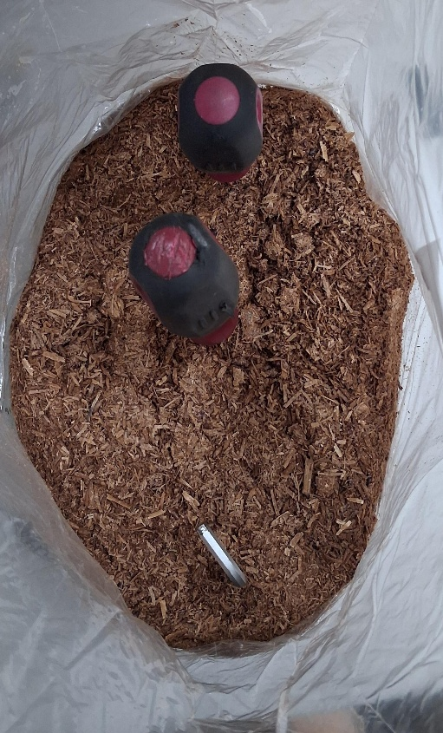
Substrat sans mycelium avec objet
Type : electrodes tiges / Condition : 19.1°C - 992hPa / Echantillon : 4.02 / Date des mesures : 10.02
Paramètres : 50kHz - 500mV
 | H1 | L2 | L3 | L4 | L5 | L6 | L7 | L8 | L9 | L10 | L11 | L12
Impédance (kΩ) | 0 | 3.1 | 2.47 | 2.8 | 2.3 | 1.34 | 2.69 | 2.47 | 2.97 | 2.49 | 2.7 | 3.39
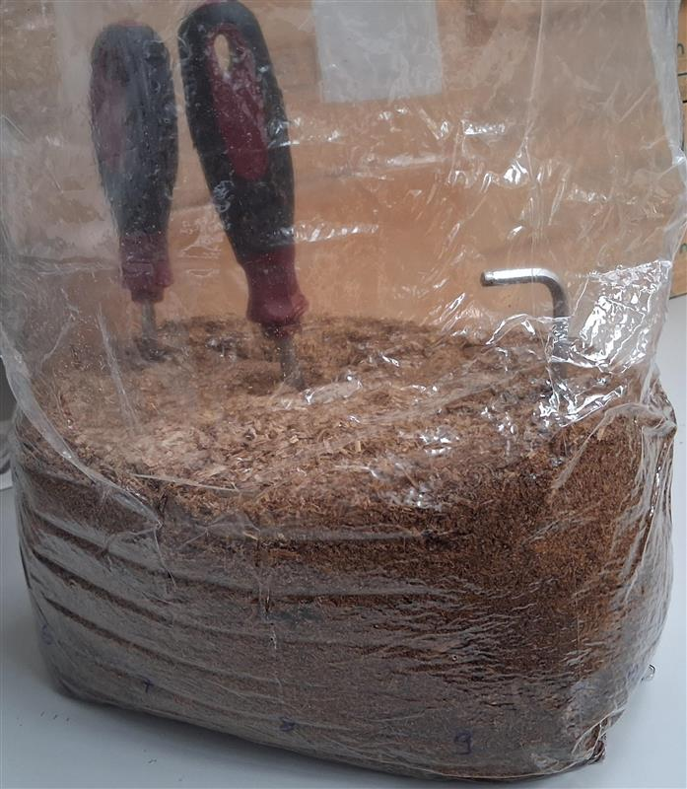
 | L1 | H2 | L3 | L4 | L5 | L6 | L7 | L8 | L9 | L10 | L11 | L12
Impédance (kΩ) | 3.11 | 0 | 2.58 | 2.88 | 2.86 | 3.1 | 3.64 | 3.2 | 2.79 | 2.9 | 2.72 | 3.16
 | L1 | L2 | H3 | L4 | L5 | L6 | L7 | L8 | L9 | L10 | L11 | L12
Impédance (kΩ) | 2.41 | 2.96 | 0 | 2.18 | 2.04 | 2.34 | 2.85 | 2.58 | 2.25 | 2.64 | 2.48 | 2.47
 | L1 | L2 | L3 | H4 | L5 | L6 | L7 | L8 | L9 | L10 | L11 | L12
Impédance (kΩ) | 2.88 | 2.5 | 2.34 | 0 | 2.3 | 3.16 | 2.69 | 2.41 | 2.43 | 3.09 | 3.34 | 3.19
 | L1 | L2 | L3 | L4 | H5 | L6 | L7 | L8 | L9 | L10 | L11 | L12
Impédance (kΩ) | 2.85 | 2.44 | 2.73 | 2.47 | 0 | 2.11 | 2.32 | 2.2 | 2.1 | 2.13 | 3.12 | 2.8
 | L1 | L2 | L3 | L4 | L5 | H6 | L7 | L8 | L9 | L10 | L11 | L12
Impédance (kΩ) | 3.52 | 3.42 | 3.09 | 3.07 | 2.33 | 0 | 2.77 | 2.19 | 1.93 | 3.12 | 2.53 | 2.16
 | L1 | L2 | L3 | L4 | L5 | L6 | H7 | L8 | L9 | L10 | L11 | L12
Impédance (kΩ) | 2.71 | 3.77 | 3.11 | 3.3 | 3.25 | 2.27 | 0 | 2.57 | 3.14 | 3.24 | 2.6 | 3.22
 | L1 | L2 | L3 | L4 | L5 | L6 | L7 | H8 | L9 | L10 | L11 | L12
Impédance (kΩ) | 3.47 | 3.2 | 3.22 | 3.52 | 2.44 | 2.52 | 2.8 | 0 | 2.53 | 2.8 | 2.77 | 3.42
 | L1 | L2 | L3 | L4 | L5 | L6 | L7 | L8 | H9 | L10 | L11 | L12
Impédance (kΩ) | 3.75 | 3.27 | 2.62 | 2.66 | 2.12 | 2.61 | 2.21 | 2.06 | 0 | 1.78 | 2.1 | 2.82
 | L1 | L2 | L3 | L4 | L5 | L6 | L7 | L8 | L9 | H10 | L11 | L12
Impédance (kΩ) | 2.86 | 4 | 3.26 | 4.3 | 3.42 | 2.87 | 3.11 | 2.65 | 2.41 | 0 | 2.47 | 3.23
 | L1 | L2 | L3 | L4 | L5 | L6 | L7 | L8 | L9 | L10 | H11 | L12
Impédance (kΩ) | 2.85 | 3.4 | 3.54 | 3.38 | 2.77 | 3.15 | 3.91 | 3.25 | 2.84 | 2.19 | 0 | 2.94
 | L1 | L2 | L3 | L4 | L5 | L6 | L7 | L8 | L9 | L10 | L11 | H12
Impédance (kΩ) | 2.73 | 3.04 | 2.42 | 2.58 | 2.44 | 2.25 | 3.03 | 2.55 | 3.06 | 2.81 | 2.71 | 0
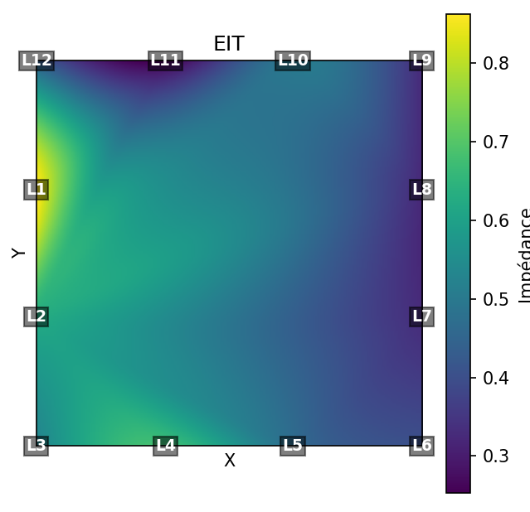
Remarque | Selon la profondeur de l'électrode, l'impédance peut varier de ±0.25kΩ

Substrat sans mycelium sans objet
Type : electrodes tiges / Condition : 19.1°C - 992hPa / Echantillon : 4.02 / Date des mesures : 10.02
Paramètres : 50kHz - 500mV
 | H1 | L2 | L3 | L4 | L5 | L6 | L7 | L8 | L9 | L10 | L11 | L12
Impédance (kΩ) | 0 | 2.58 | 3.07 | 3.43 | 2.92 | 2.21 | 2.44 | 2.5 | 2.76 | 3.4 | 2.7 | 2.86
 | L1 | H2 | L3 | L4 | L5 | L6 | L7 | L8 | L9 | L10 | L11 | L12
Impédance (kΩ) | 3.2 | 0 | 2.3 | 3.5 | 2.54 | 2.09 | 2.8 | 2.48 | 2.62 | 3.84 | 2.72 | 3.76
 | L1 | L2 | H3 | L4 | L5 | L6 | L7 | L8 | L9 | L10 | L11 | L12
Impédance (kΩ) | 2.98 | 2.8 | 0 | 2.94 | 2.64 | 2.31 | 2.81 | 2.78 | 2.31 | 3.1 | 2.53 | 3.15
 | L1 | L2 | L3 | H4 | L5 | L6 | L7 | L8 | L9 | L10 | L11 | L12
Impédance (kΩ) | 3.59 | 3.05 | 2.76 | 0 | 3.6 | 3.01 | 2.82 | 2.81 | 2.44 | 2.76 | 2.9 | 3
 | L1 | L2 | L3 | L4 | H5 | L6 | L7 | L8 | L9 | L10 | L11 | L12
Impédance (kΩ) | 2.95 | 3.46 | 3.37 | 4.4 | 0 | 2.17 | 2.36 | 2.53 | 1.9 | 3.25 | 2.4 | 3.23
 | L1 | L2 | L3 | L4 | L5 | H6 | L7 | L8 | L9 | L10 | L11 | L12
Impédance (kΩ) | 2.05 | 2.42 | 2.27 | 2.49 | 2.1 | 0 | 2.28 | 2.58 | 1.77 | 2.95 | 1.85 | 2.35
 | L1 | L2 | L3 | L4 | L5 | L6 | H7 | L8 | L9 | L10 | L11 | L12
Impédance (kΩ) | 3.99 | 3.7 | 2.35 | 4.21 | 2.89 | 2.7 | 0 | 2.2 | 2.18 | 2.67 | 2.37 | 2.53
 | L1 | L2 | L3 | L4 | L5 | L6 | L7 | H8 | L9 | L10 | L11 | L12
Impédance (kΩ) | 7.1 | 4.7 | 4.3 | 3.5 | 3.2 | 2.78 | 3.15 | 0 | 1.83 | 2.93 | 2.28 | 2.33
 | L1 | L2 | L3 | L4 | L5 | L6 | L7 | L8 | H9 | L10 | L11 | L12
Impédance (kΩ) | 2.3 | 2.61 | 2.72 | 2.31 | 2.42 | 2.15 | 2.18 | 2 | 0 | 3 | 2.28 | 2.95
 | L1 | L2 | L3 | L4 | L5 | L6 | L7 | L8 | L9 | H10 | L11 | L12
Impédance (kΩ) | 2.95 | 4.55 | 2.81 | 3.13 | 4.2 | 2.55 | 2.75 | 2.44 | 1.79 | 0 | 2.6 | 3.35
 | L1 | L2 | L3 | L4 | L5 | L6 | L7 | L8 | L9 | L10 | H11 | L12
Impédance (kΩ) | 3.6 | 2.53 | 2.78 | 2.72 | 2.94 | 2.13 | 2.85 | 2.15 | 2.46 | 2.06 | 0 | 3.5
 | L1 | L2 | L3 | L4 | L5 | L6 | L7 | L8 | L9 | L10 | L11 | H12
Impédance (kΩ) | 2.52 | 3.7 | 2.85 | 3.03 | 2.27 | 2.48 | 2.66 | 2.49 | 2.63 | 2.87 | 2.5 | 0

Modèle RC
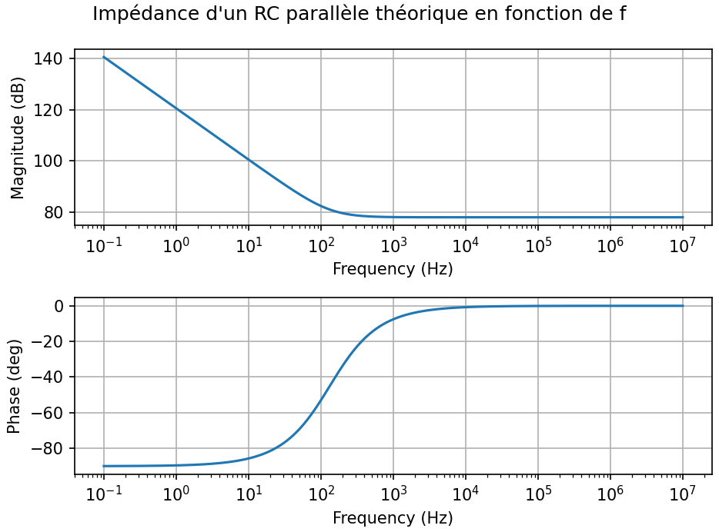
 |  |  |  | Circuit RC
 |  |  |  | Z = R + 1/(jwC) = (1 + jwRC)/(jwC)
 |  |  |  | Basse freq : Condensateur domine, Magnitude élevé et décroit --> phase -90°
 |  |  |  | Haute freq : Resistance domine, Magnitude constante--> phase 0°

 |  |  |  |  |  | ELECTRODES PATCHS

 |  |  | Sans Mycelium (13.02) |  | Avec Mycelium - Avant Colonisation (13.02) |  | Avec Mycelium - Apres Colonisation (13.02) | Plastique

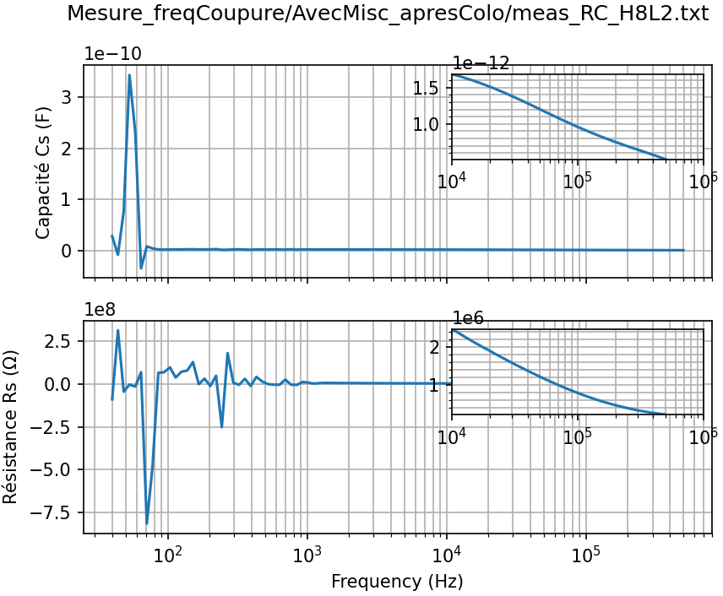
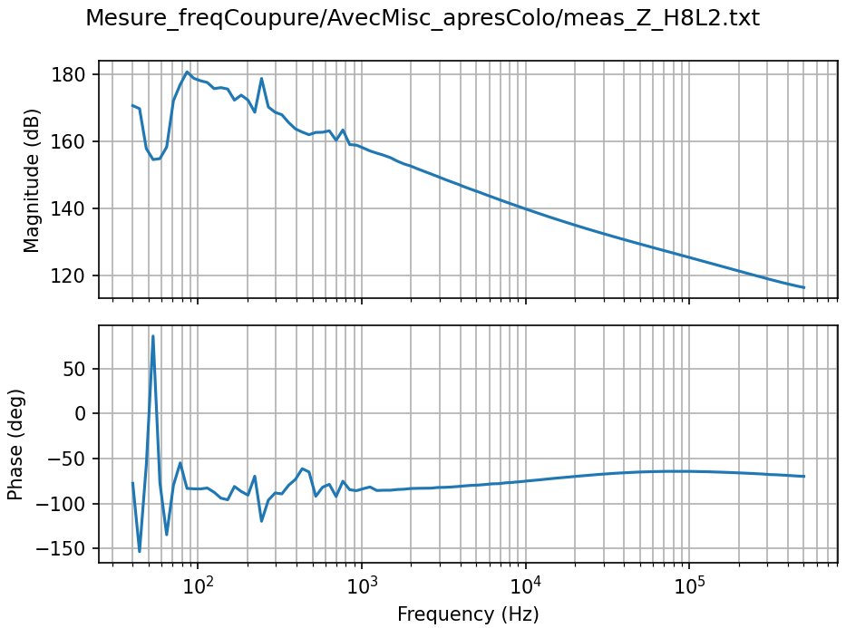
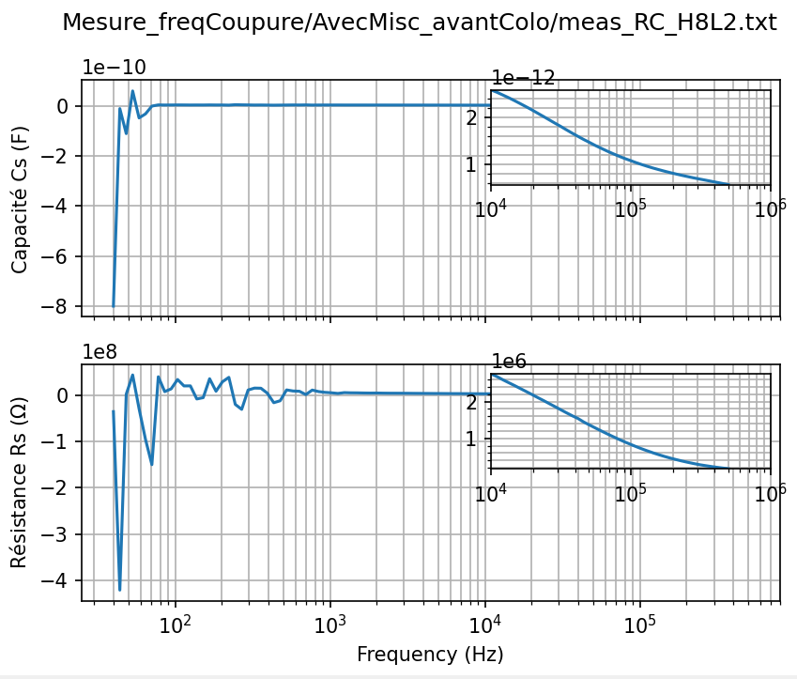
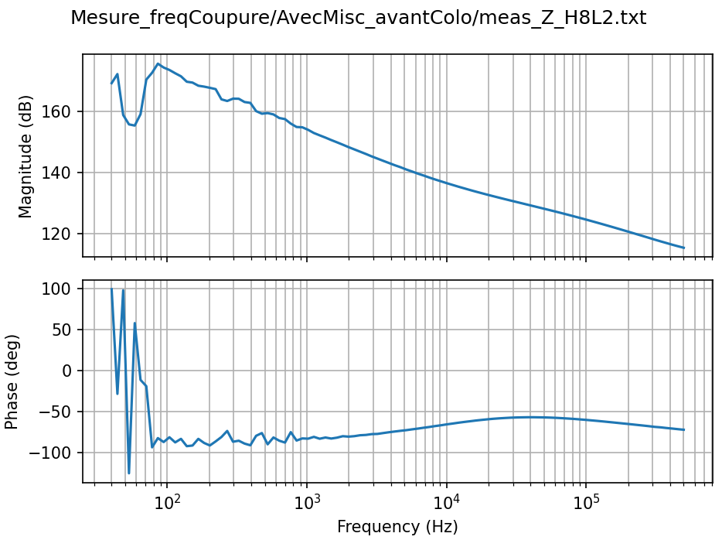
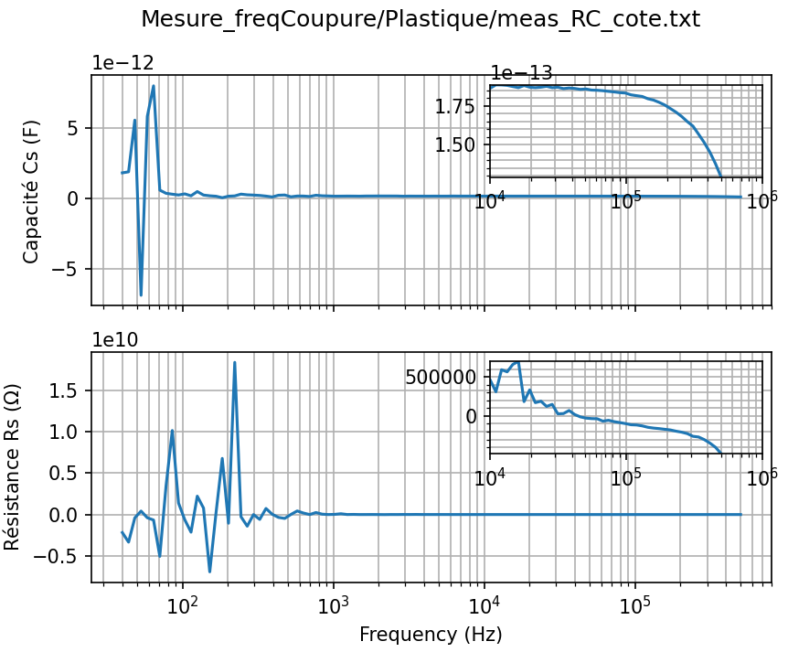
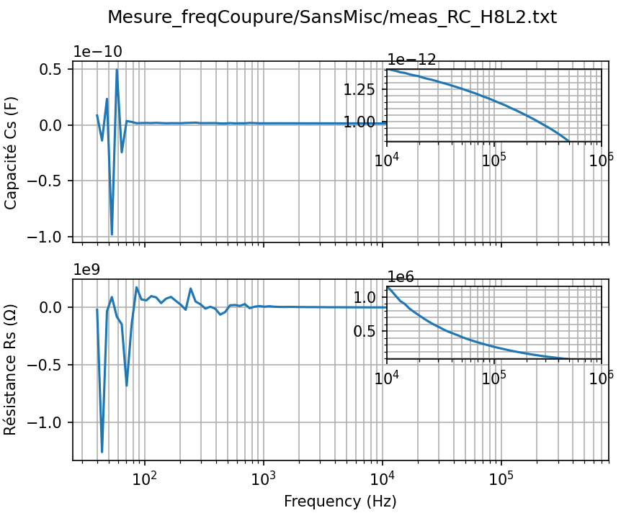
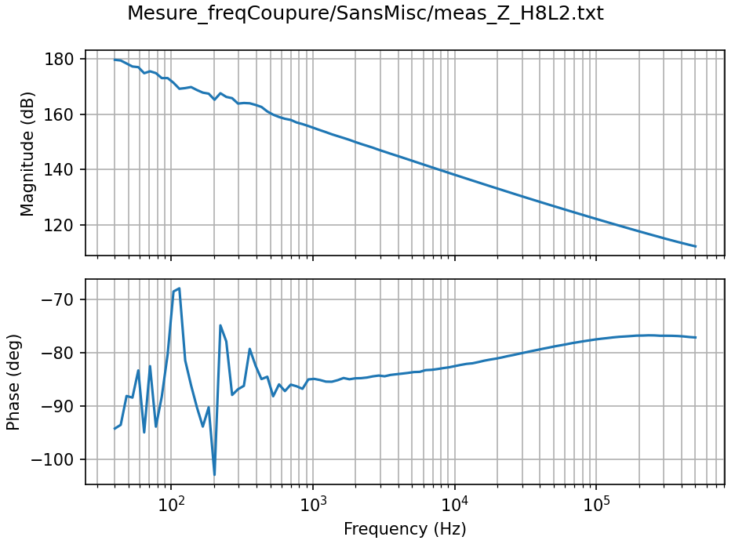
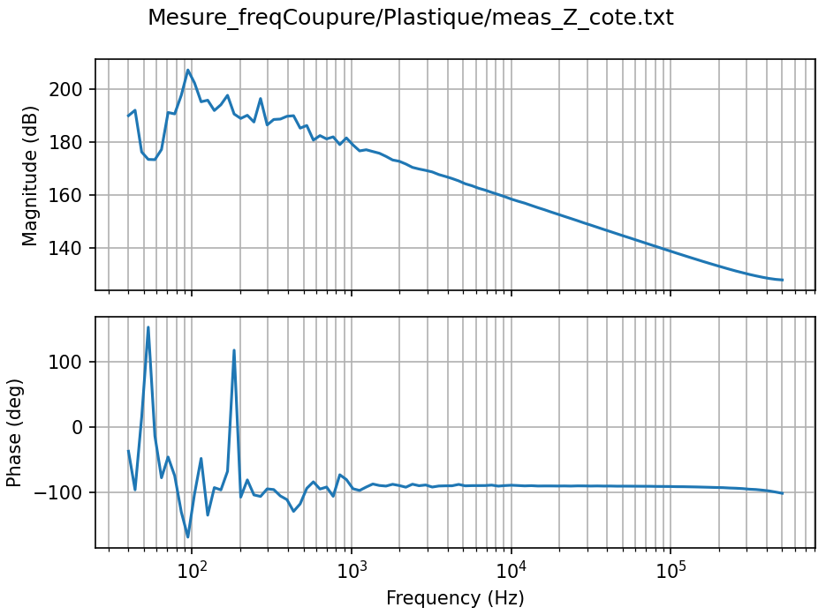

H8
L2
H8
L2
H8
L2

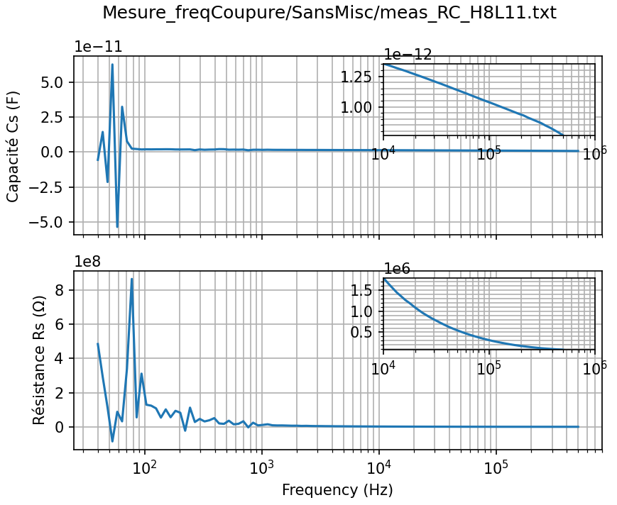
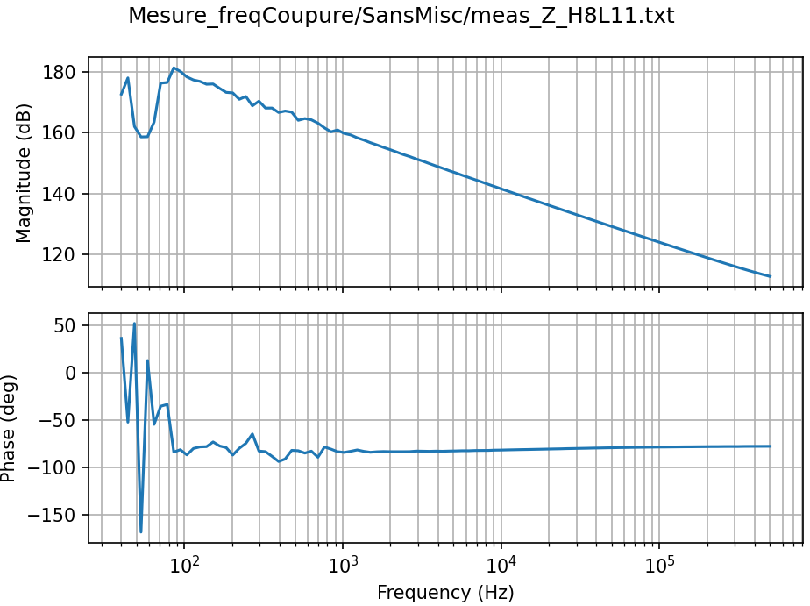
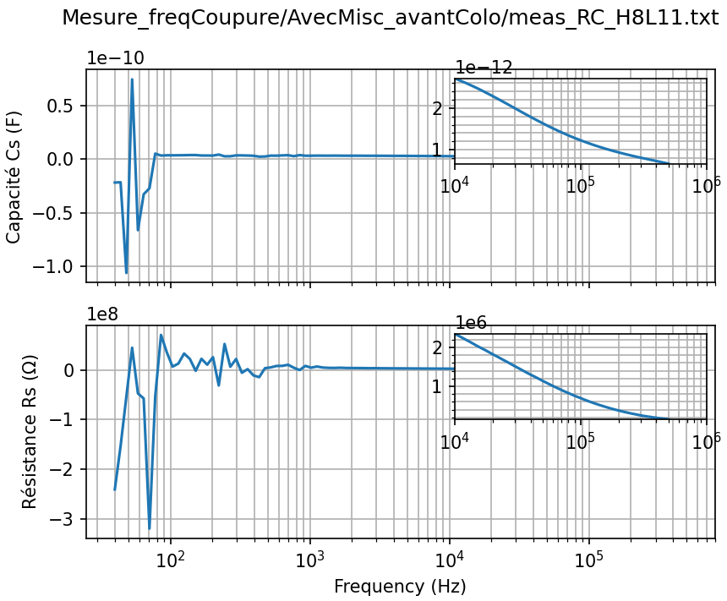
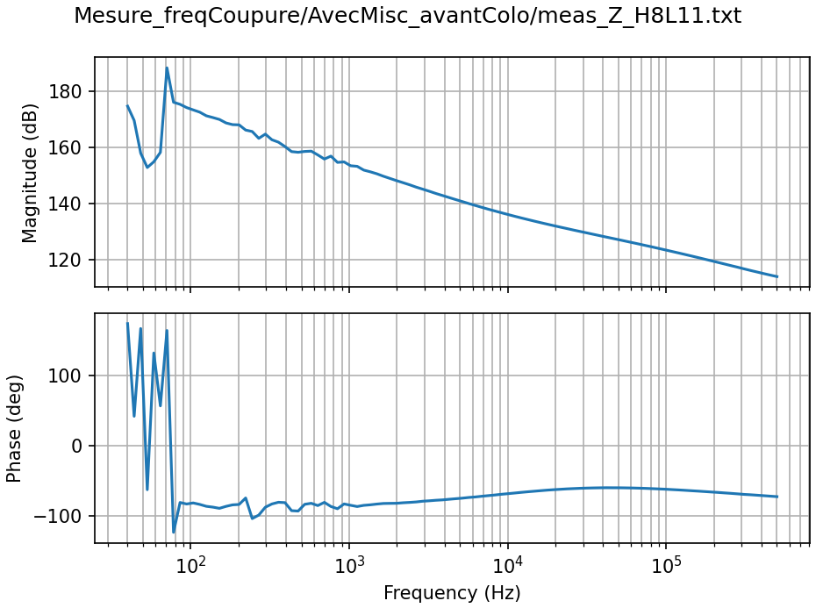
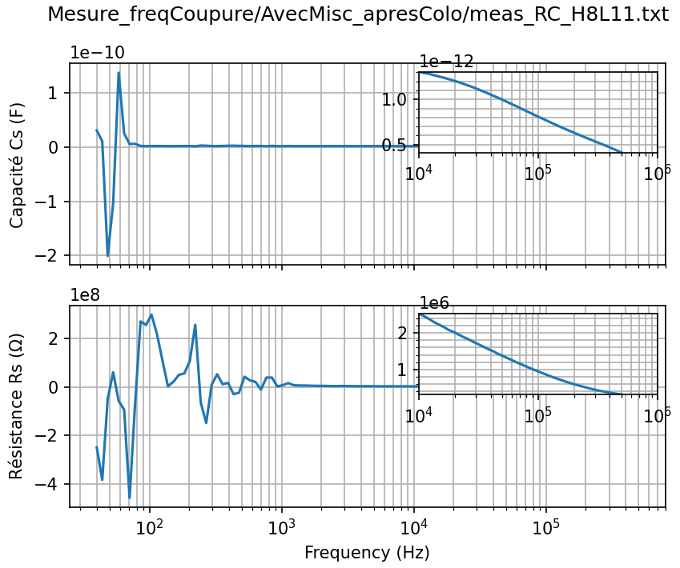
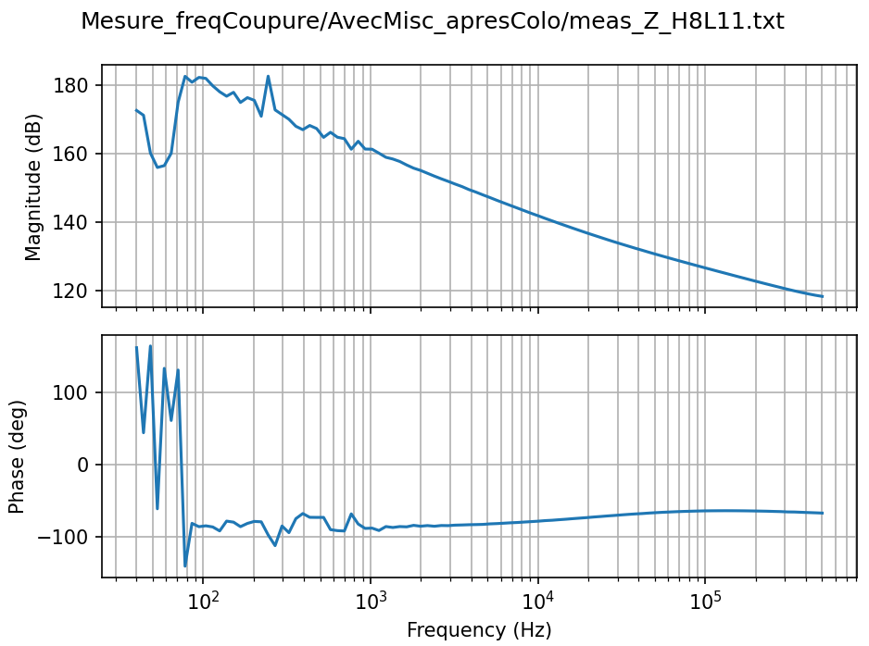

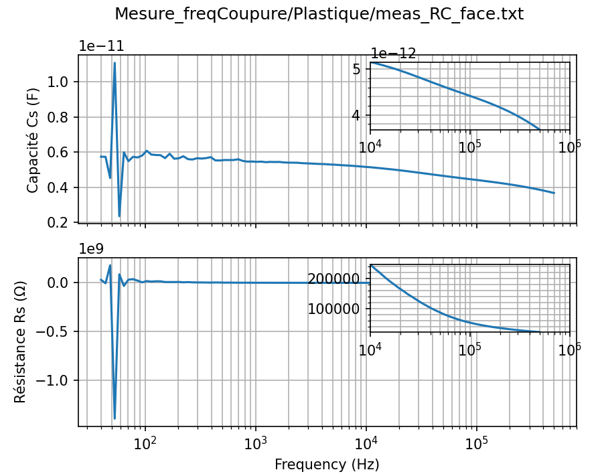
H8
L11
H8
L11
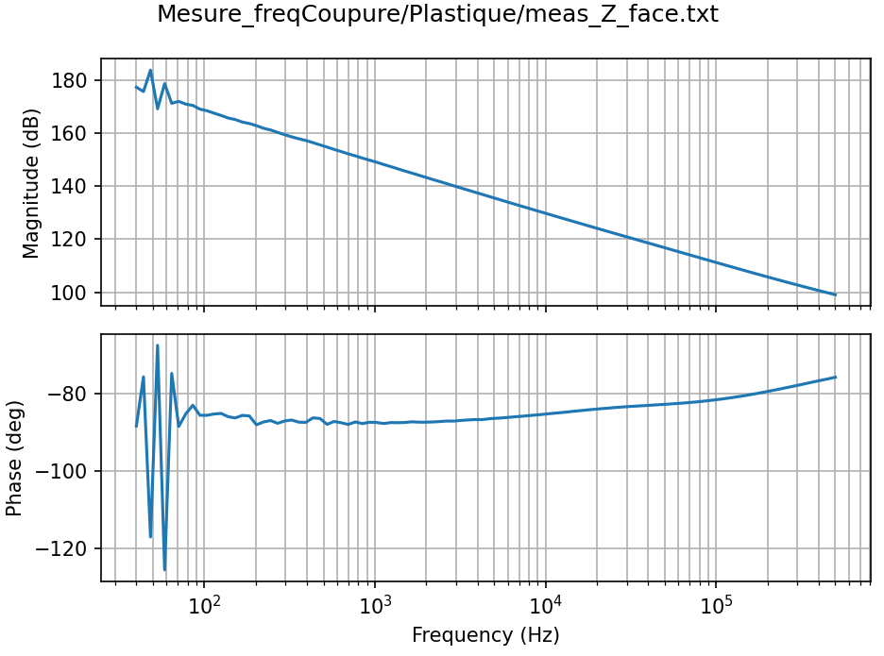
H8
L11

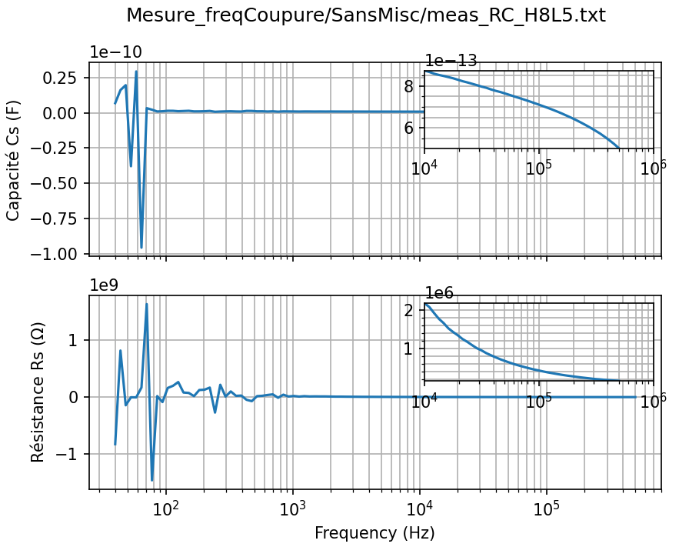
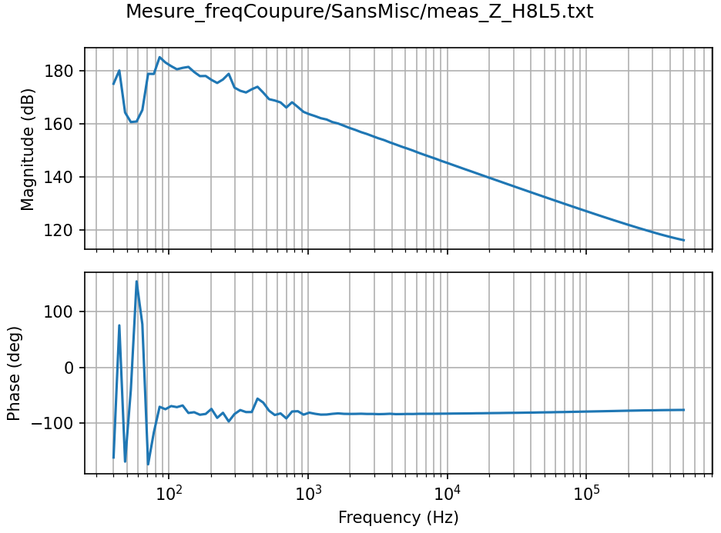

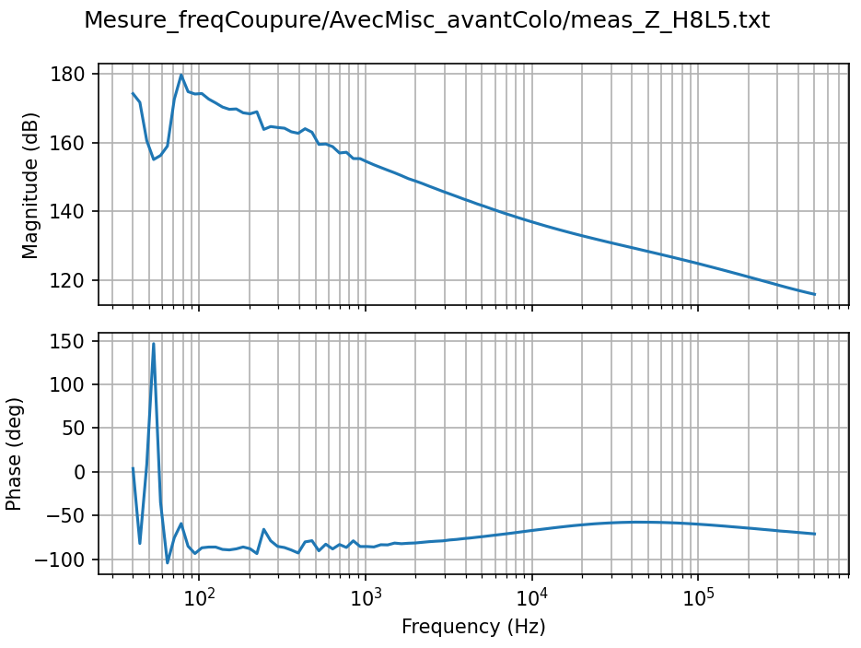
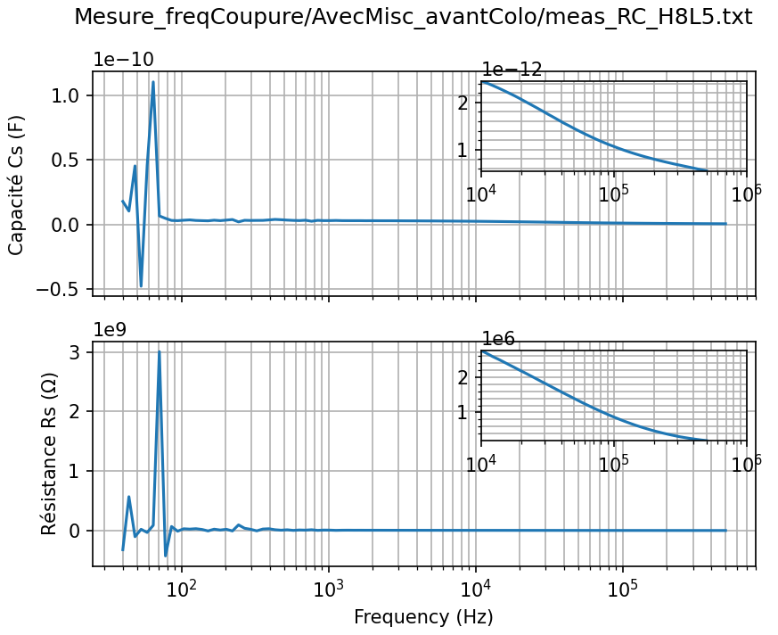
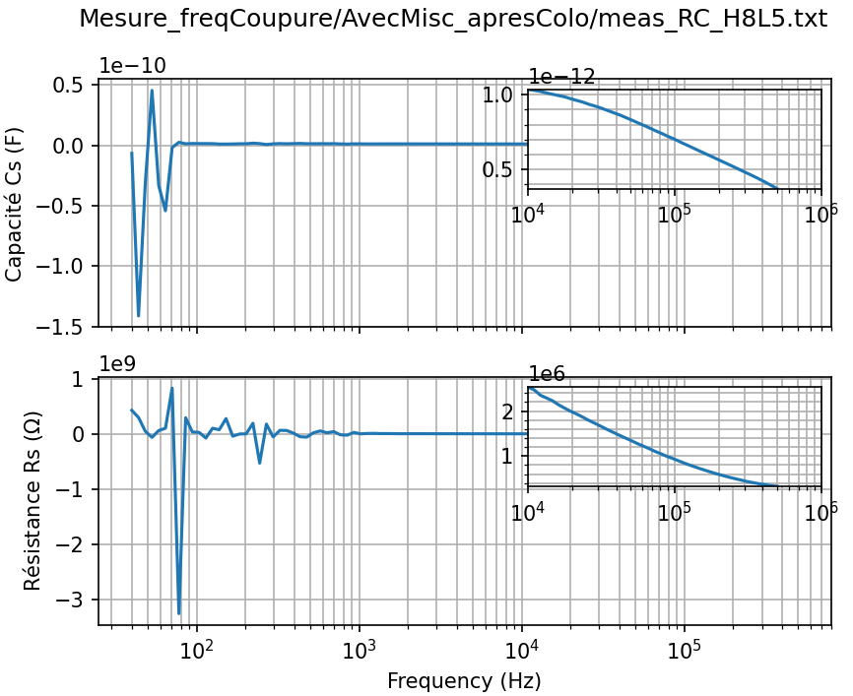
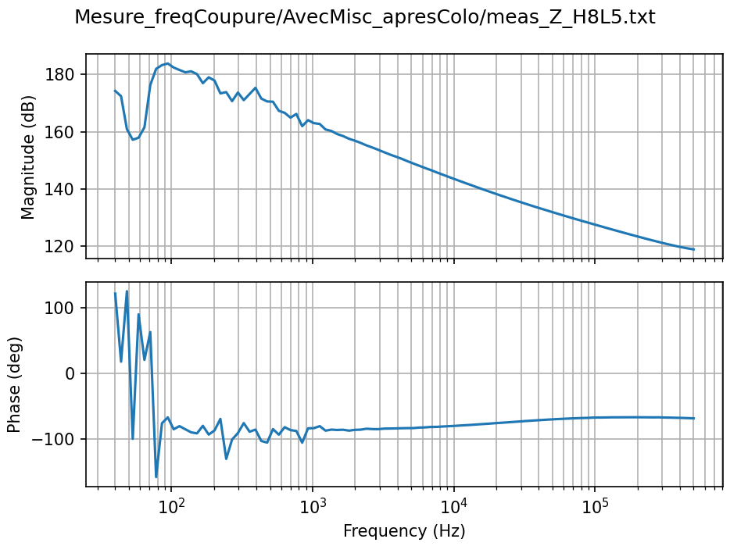

H8
L5
H8
L5
H8
L5

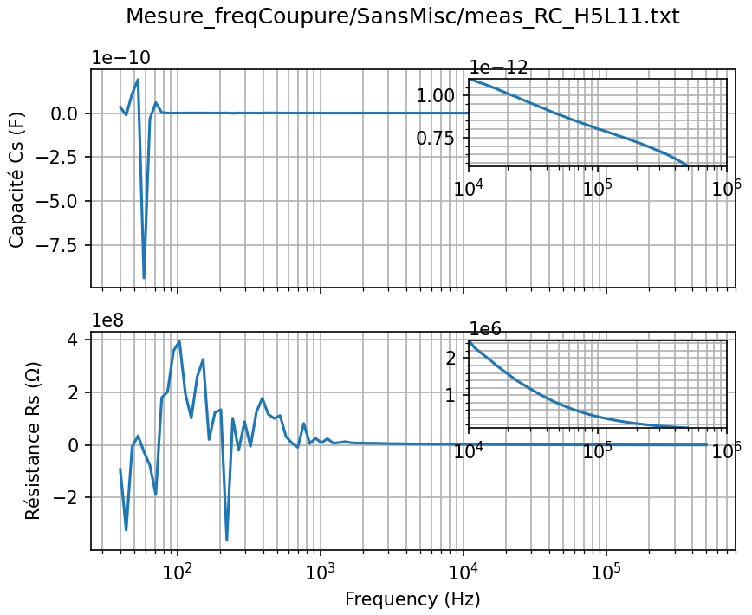
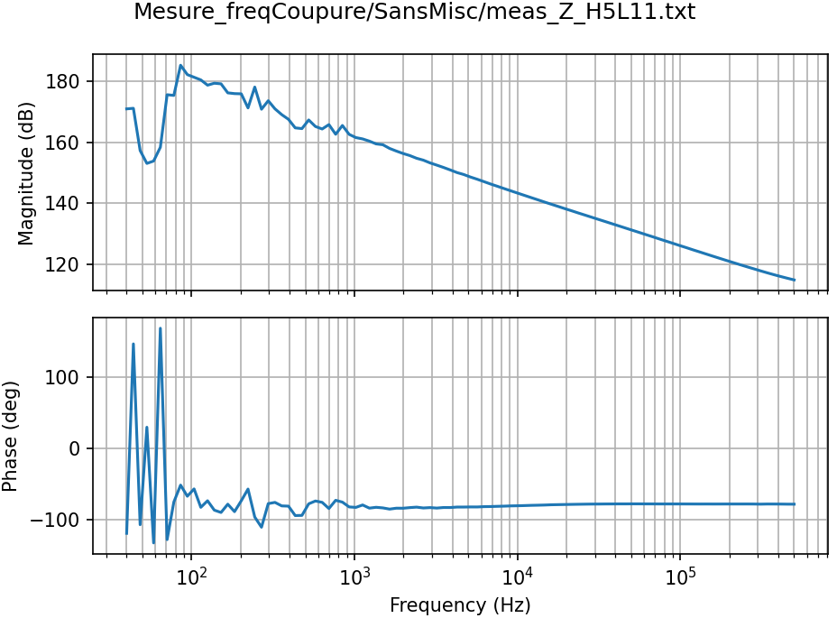

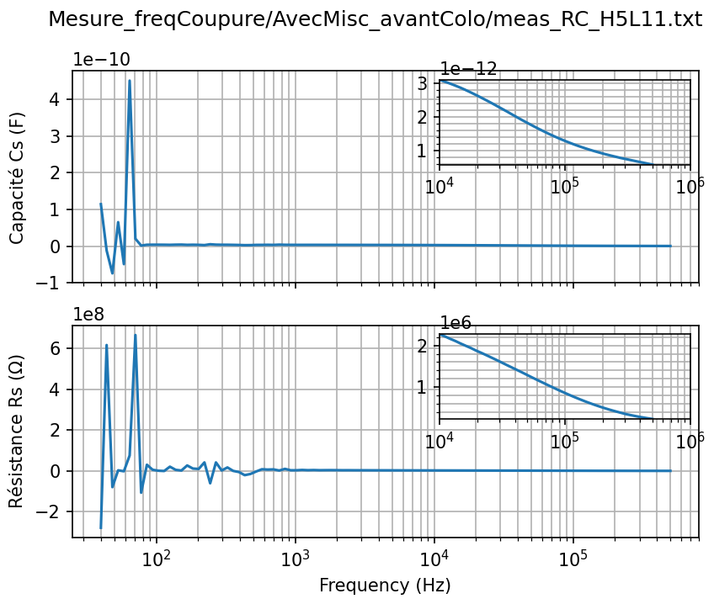
H5
L11





H5
L11

H5
L11

Analyse | Instable de 0Hz à 1kHz
 | Magnitude décroit continuellement + Phase de -90° pour tout f => Système = capacité imparfaite
 | Le plastique empêche d'observer les propriétés conductrices du mycelium => explique pourquoi Z constant avec/sans mycelium

 |  |  |  |  |  | ELECTRODES TIGES

 |  | Sans Mycelium (16.02) |  |  |  |  | Avec Mycelium - Apres Colonisation (16.02)








H8
L2

H8
L2




H8
L11





H8
L11



H8
L5








H8
L5

H5
L11




H5
L11

